프로그램사양서_join.jsp
Event
Event
Event
► Program List
 | Screen Definition

 | 이벤트버튼은 황록색, 입력항목은 자주, 출력항목은 주황

 | 프로그램ID | join |  | 회원가입 |  | 작성자 | 서은정 |  | 작성일 | 2019-09-23

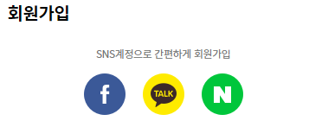

1



2

3
 |  |  |  | *아이디
 |  |  |  |  | @ |  |  | 중복확인

 |  |  |  | *비밀번호
 |  |  |  | 20자 이하 영문 대/소문자, 숫자, 특수문자

 |  |  |  | *비밀번호 확인

 |  |  |  | *이름

 |  |  |  | *생년월일('1900-00-00' 형식)

 |  |  |  | *핸드폰 번호('-'포함)

 |  |  |  | *우편번호(5자리)

 |  |  |  | *주소

 |  |  |  | 상세주소

4
5

 |  |  |  |  |  |  | 취소

 | 권한
 | 화면 | 모든 사용자
 | 조회 | 모든 사용자
 | 등록 | 모든 사용자

 | 입력항목정의 | 입력 데이터에 대한 제약사항 등 상세 정의
 | 프로필 사진 | INUM: 사용자 프로필 이미지 경로 |  |  |  | 필수여부 | N | 디폴트값 | null
 | 아이디 | RID : 사용자 이메일 제약조건: @뒤는 .도메인명이 포함 |  |  |  | 필수여부 | Y | 디폴트값 | null
 | 비밀번호 | PASSWD : 사용자 패스워드 제약조건 : 20자 이하 영문 대/소문자 + 숫자 + 특수문자 조합으로 패스워드 생성 |  |  |  | 필수여부 | Y | 디폴트값 | null
 | 비밀번호 확인 | PASSWD : 사용자 패스워드 제약조건 : 사용자 패스워드와 정확하게 일치 |  |  |  | 필수여부 | Y | 디폴트값 | null
 | 이름 | UNAME : 사용자 이름 제약조건: 한글 |  |  |  | 필수여부 | Y | 디폴트값 | null
 | 생년월일 | BIRTH: 사용자 생년월일 제약조건: '1900-00-00' 형식의 10자리 |  |  |  | 필수여부 | Y | 디폴트값 | null
 | 핸드폰 번호 | PHONE : 사용자 핸드폰 번호 제약조건: '000-0000-0000'의 형식의 13자리 |  |  |  | 필수여부 | Y | 디폴트값 | null
 | 우편번호 | POSTNUM : 사용자 우편번호 제약조건: 숫자 5자리 |  |  |  | 필수여부 | Y | 디폴트값 | null
 | 주소 | ADDRESS: 사용자 주소 |  |  |  | 필수여부 | Y | 디폴트값 | null
 | 상세주소 | DETADD: 사용자 상세주소 |  |  |  | 필수여부 | N | 디폴트값 | null
 |  |  |  |  |  | 필수여부 |  | 디폴트값

 | 이벤트정의 | 이벤트 설명 및 주요 처리 명세 |  |  |  |  |  | UserController.java
 | 이벤트 번호 | 이벤트 정의 | 내 용 |  |  |  |  | 서비스프로그램 |  | 전달항목
 | 1 | SNS 회원가입 | 소셜 로그인 팝업창을 띄우고, 로그인 후 회원가입 진행 |  |  |  |  | 소셜 로그인 방법 찾아보기 |  | RID=이메일주소 UNAME=사용자이름 LVL=10 UPOINT=0 REGDT=SYSDATE
 | 2 | 이미지 업로드 | 프로필 이미지의 경로를 입력하여 이미지를 업로드 |  |  |  |  | user/upload_img |  | INUM=이미지경로
 | 3 | 중복확인 | ID를 입력하고 난 뒤 중복확인 버튼을 누르면 기존에 있는 ID와 비교한 후 일치하는 항목이 없는 경우 중복확인완료. 그렇지 않으면 중복되니 다시 입력하라는 메시지 출력 만약 ID를 입력하지 않고 중복확인 버튼을 누를경우 ID를 입력하라는 메시지 출력 |  |  |  |  |  |  | RID=이메일주소
 | 4 | 회원가입(등록) | 사용자가 입력한 정보(프로필 이미지, 아이디, 비밀번호, 이름, 생년월일, 핸드폰번호, 우편번호, 주소, 상세주소)와 회원등급, 포인트, 등록일 등록 |  |  |  |  | user/do_userinsert.do |  | INUM=프로필이미지경로 RID=이메일주소 PASSWD=비밀번호 UNAME=사용자이름 BIRTH=생년월일 PHONE=핸드폰번호 POSTNUM=우편번호 ADDRESS=주소 DETADD=상세주소 LVL=10 UPOIINT=0 REGDT=SYSDATE
 | 5 | 취소 | 처음 로그인 창으로 돌아가기

 | 출력항목정의 | 출력모습 구체적으로 기술
 |  |  |  |  |  |  |  | Format (숫자) | 정렬 | 화면계산여부 | 서식

 | 출력양식

프로그램사양서_update.jsp
Event
Event
Event
► Program List
 | Screen Definition

 | 이벤트버튼은 황록색, 입력항목은 자주, 출력항목은 주황

 | 프로그램ID | update |  | 회원정보수정 |  | 작성자 | 서은정 |  | 작성일 | 2019-09-24

 |  |  |  | 회원정보 수정

1

 |  |  |  | *아이디
 |  |  |  |  | @ |  |  | 중복확인

 |  |  |  | *비밀번호
 |  |  |  | 20자 이하 영문 대/소문자, 숫자, 특수문자

 |  |  |  | *비밀번호 확인

 |  |  |  | *이름

 |  |  |  | *생년월일('1900-00-00' 형식)

 |  |  |  | *핸드폰 번호('-'포함)

 |  |  |  | *우편번호(5자리)

 |  |  |  | *주소

 |  |  |  | 상세주소

2
3

 |  |  |  | 회원정보 수정 |  |  | 취소

 | 권한
 | 화면 | 등록된 사용자
 | 수정 | 등록된 사용자

 | 입력항목정의 | 입력 데이터에 대한 제약사항 등 상세 정의
 | 프로필 사진 | INUM: 사용자 프로필 이미지 경로 |  |  |  | 필수여부 | N | 디폴트값 | null
 | 아이디 | ID는 primary key이므로 수정할 수 없게 만들어 놓는다. |  |  |  | 필수여부 | N | 디폴트값 | null
 | 비밀번호 | PASSWD : 사용자 패스워드 제약조건 : 20자 이하 영문 대/소문자 + 숫자 + 특수문자 조합으로 패스워드 생성 |  |  |  | 필수여부 | Y | 디폴트값 | null
 | 비밀번호 확인 | PASSWD : 사용자 패스워드 제약조건 : 사용자 패스워드와 정확하게 일치 |  |  |  | 필수여부 | Y | 디폴트값 | null
 | 이름 | UNAME : 사용자 이름 제약조건: 한글 |  |  |  | 필수여부 | Y | 디폴트값 | null
 | 생년월일 | BIRTH: 사용자 생년월일 제약조건: '1900-00-00' 형식의 10자리 |  |  |  | 필수여부 | Y | 디폴트값 | null
 | 핸드폰 번호 | PHONE : 사용자 핸드폰 번호 제약조건: '000-0000-0000'의 형식의 13자리 |  |  |  | 필수여부 | Y | 디폴트값 | null
 | 우편번호 | POSTNUM : 사용자 우편번호 제약조건: 숫자 5자리 |  |  |  | 필수여부 | Y | 디폴트값 | null
 | 주소 | ADDRESS: 사용자 주소 |  |  |  | 필수여부 | Y | 디폴트값 | null
 | 상세주소 | DETADD: 사용자 상세주소 |  |  |  | 필수여부 | N | 디폴트값 | null
 |  |  |  |  |  | 필수여부 |  | 디폴트값

 | 이벤트정의 | 이벤트 설명 및 주요 처리 명세 |  |  |  |  |  | UserController.java
 | 이벤트 번호 | 이벤트 정의 | 내 용 |  |  |  |  | 서비스프로그램 |  | 전달항목
 | 1 | 이미지 업로드 | 프로필 이미지의 경로를 입력하여 이미지를 업로드 |  |  |  |  | user/upload_img |  | INUM=이미지경로
 | 2 | 회원정보 수정 | 사용자가 입력한 정보(프로필 이미지, 아이디, 비밀번호, 생년월일, 핸드폰번호, 우편번호, 주소, 상세주소)를 수정 등록 |  |  |  |  | user/do_userupdate.do |  | INUM=프로필이미지경로 RID=이메일주소 PASSWD=비밀번호 UNAME=사용자이름 BIRTH=생년월일 PHONE=핸드폰번호 POSTNUM=우편번호 ADDRESS=주소 DETADD=상세주소
 | 3 | 취소 | 마이페이지 창으로 돌아가기

 | 출력항목정의 | 출력모습 구체적으로 기술
 |  |  |  |  |  |  |  | Format (숫자) | 정렬 | 화면계산여부 | 서식

 | 출력양식

프로그램사양서_login.jsp
Event
Event
Event
► Program List
 | Screen Definition

 | 이벤트버튼은 황록색, 입력항목은 자주, 출력항목은 주황

 | 프로그램ID | login |  | 로그인 |  |  | 작성자 | 서은정 |  | 작성일 | 2019-09-24

 |  |  |  |  |  | 집순이 쇼핑몰

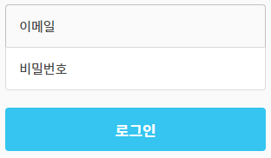

1

2
3

 |  |  |  |  | 아이디/비밀번호 찾기 |  | 회원가입
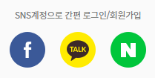

4

 | 권한
 | 화면 | 모든 사용자
 | 로그인 | 등록된 사용자

 | 입력항목정의 | 입력 데이터에 대한 제약사항 등 상세 정의
 | 아이디 | RID : 사용자 이메일 |  |  |  |  | 필수여부 | Y | 디폴트값 | null
 | 비밀번호 | PASSWD : 사용자 패스워드 |  |  |  |  | 필수여부 | Y | 디폴트값 | null
 |  |  |  |  |  |  | 필수여부 |  | 디폴트값
 |  |  |  |  |  |  | 필수여부 |  | 디폴트값
 |  |  |  |  |  |  | 필수여부 |  | 디폴트값
 |  |  |  |  |  |  | 필수여부 |  | 디폴트값

 | 이벤트정의 | 이벤트 설명 및 주요 처리 명세 |  |  |  |  |  |  | UserController.java
 | 이벤트 번호 | 이벤트 정의 | 내 용 |  |  |  |  |  | 서비스프로그램 |  | 전달항목
 | 1 | 로그인 | 사용자가 ID, PW를 입력하고 로그인 버튼을 누르면 ID, PW 검사 후 일치하면 로그인 ID,PW 중 둘다 입력하지 않거나 하나만 입력하지 않았을 경우 로그인 버튼을 누르면 로그인이 안 되도록 처리 |  |  |  |  |  | user/do_login.do |  | RID=이메일주소 UNAME=사용자이름
 | 2 | 아이디/비밀번호 찾기 | 비밀번호 찾기 창으로 이동
 | 3 | 회원가입(등록) | 회원가입 창으로 이동
 | 4 | SNS 로그인 | 소셜 로그인 팝업창을 띄우기

 | 출력항목정의 | 출력모습 구체적으로 기술
 |  |  |  |  |  |  |  |  | Format (숫자) | 정렬 | 화면계산여부 | 서식

 | 출력양식

프로그램사양서_find.jsp
Event
Event
Event
► Program List
 | Screen Definition

 | 이벤트버튼은 황록색, 입력항목은 자주, 출력항목은 주황

 | 프로그램ID | find |  | 비밀번호 찾기 |  | 작성자 | 서은정 |  | 작성일 | 2019-09-24

 |  |  |  |  | 집순이 쇼핑몰

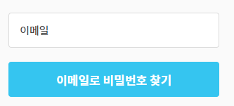

1

 | 권한
 | 화면 | 모든 사용자
 | 조회 | 등록된 사용자

 | 입력항목정의 | 입력 데이터에 대한 제약사항 등 상세 정의
 | 아이디 | RID : 사용자 이메일 |  |  |  | 필수여부 | Y | 디폴트값 | null
 |  |  |  |  |  | 필수여부 |  | 디폴트값
 |  |  |  |  |  | 필수여부 |  | 디폴트값
 |  |  |  |  |  | 필수여부 |  | 디폴트값
 |  |  |  |  |  | 필수여부 |  | 디폴트값
 |  |  |  |  |  | 필수여부 |  | 디폴트값

 | 이벤트정의 | 이벤트 설명 및 주요 처리 명세 |  |  |  |  |  | UserController.java
 | 이벤트 번호 | 이벤트 정의 | 내 용 |  |  |  |  | 서비스프로그램 |  | 전달항목
 | 1 | 비밀번호 찾기 | 아이디 단건조회: 사용자 아이디가 등록된 메일 주소이면 사용자 메일로 비밀번호를 보내고, 등록되지 않은 아이디이면 '아이디 미등록' 알림창을 띄우고 메일을 보내지 않음 |  |  |  |  | user/get_user_selectone.do |  | RID=이메일주소

 | 출력항목정의 | 출력모습 구체적으로 기술
 |  |  |  |  |  |  |  | Format (숫자) | 정렬 | 화면계산여부 | 서식

 | 출력양식

프로그램사양서_main.jsp
Event
Event
Event
► Program List
 | Screen Definition

 | 이벤트버튼은 황록색, 입력항목은 자주, 출력항목은 주황

 | 프로그램ID | main |  | 메인 | 작성자 | 서은정 |  | 작성일 | 2019-09-24
1
2
3
4
5
6

 |  | 스토어 | 질문과답변 | 공지사항

7

 |  | << |  | 세일제품 |  | >> |  | 공지사항/이벤트
 |  |  |  |  |  |  |  | << | >>

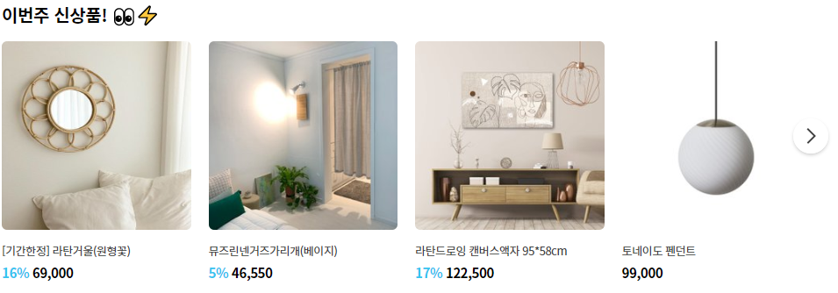
8

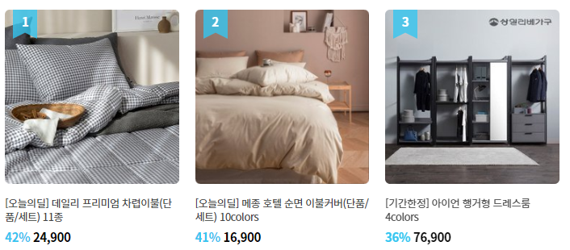
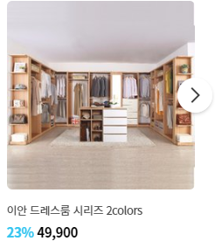

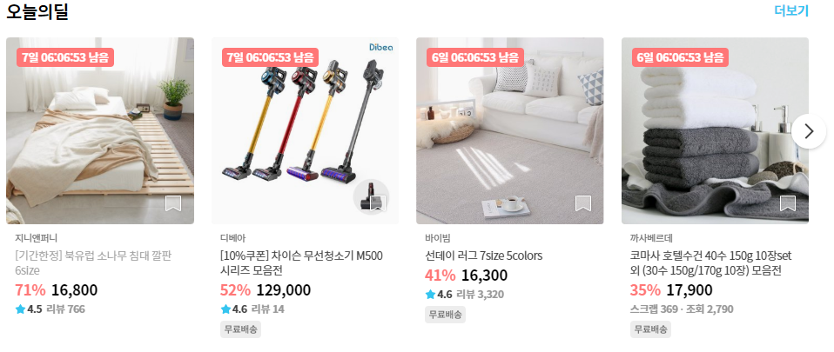

 | 권한
 | 화면 | 모든 사용자

 | 입력항목정의 | 입력 데이터에 대한 제약사항 등 상세 정의
 |  |  |  |  | 필수여부 |  | 디폴트값
 |  |  |  |  | 필수여부 |  | 디폴트값
 |  |  |  |  | 필수여부 |  | 디폴트값
 |  |  |  |  | 필수여부 |  | 디폴트값
 |  |  |  |  | 필수여부 |  | 디폴트값
 |  |  |  |  | 필수여부 |  | 디폴트값

 | 이벤트정의 | 이벤트 설명 및 주요 처리 명세 |  |  |  |  | UserController.java
 | 이벤트 번호 | 이벤트 정의 | 내 용 |  |  |  | 서비스프로그램 |  | 전달항목
 | 1 | 홈 이동 | 홈 화면으로 이동
 | 2 | 스토어 이동 | 스토어 화면으로 이동
 | 3 | 질문과답변 이동 | 질문과답변 화면으로 이동
 | 4 | 공지사항 이동 | 공지사항 화면으로 이동
 | 5 | 로그인 이동 | 로그인 화면으로 이동
 | 6 | 회원가입 이동 | 회원가입 화면으로 이동
 | 7 | 페이징 | 다음 제품, 공지사항 보여주기 |  |  |  | user/get_retrieve.do |  | pageSize=1(4),pageNum=1, searchDiv=, searchWord= PNUM=제품번호 PNAME=제품명 BPRICE=제품가격 DISCOUNT=할인율 REFNUM=제품이미지번호 (공지사항은????)
 | 8 | 제품 이동 | 각 제품 상세 화면으로 이동

 | 출력항목정의 | 출력모습 구체적으로 기술
 |  |  |  |  |  |  | Format (숫자) | 정렬 | 화면계산여부 | 서식
 | 제품사진 |  |  |  |  |  |  |  | N
 | 제품명 |  |  |  |  |  |  |  | N
 | 제품가격 |  |  |  |  |  |  |  | N
 | 할인율 |  |  |  |  |  |  |  | N
 | 공지사항 제목 |  |  |  |  |  |  |  | N

 | 출력양식

